Лист1
Bug-reports
ID | BR 1 | BR 2 | BR 3 | BR 4 | BR 5
Summary | Часткова відсутність перекладу у розділі Payment and delivery при виборі англійської локалізації | Відсутність перекладу у описі варіанту оплати "Квитанція \ IBAN (будь який банк)" при виборі англійської локалізації | Граматична помилка у слові в описі варіанту оплати "Квитанція \ IBAN (будь який банк)" при виборі англійської та української локалізації | Неперекладене на мову локалізації зображення на головній сторінці сайту. | Відсутність перекладу опису товарів у розділі Markdown при виборі англійської локалізації
Pre-conditions | Відкрити сайт https://exe.ua/ua/ | 1.Відкрити сайт https://exe.ua/ua/ | 1.Відкрити сайт https://exe.ua/ua/ | Відкрити сайт https://exe.ua/ua/ | Відкрити сайт https://exe.ua/ua/
 |  | 2.Змінити локалізацію на EN у верхній частині сторінки.
Steps | 1.Натиснути на зміну локалізації EN у правій верхній частині сторінки. | 1.Натиснути на розділ Payment and delivery на верхній панелі сайту. | 1.Натиснути на зміну локалізації EN у правій верхній частині сторінки. | 1.Натиснути на зміну локалізації EN у правій верхній частині сторінки. | 1.Натиснути на зміну локалізації EN у правій верхній частині сторінки.
 | 2.Натиснути на розділ Payment and delivery на верхній панелі сайту. | 2.Відкрити опис варіанту оплати "Квитанція \ IBAN (будь який банк)" | 2.Натиснути на розділ Payment and delivery на верхній панелі сайту. | 2.Натиснути на зміну локалізації Укр у правій верхній частині сторінки. | 2. Відкрити розділ Markdown.
 | 3.Натиснути на розділ Payment and delivery у футері сайту. | 3.Натиснути на розділ Payment and delivery у футері сайту. | 3.Відкрити опис варіанту оплати "Квитанція \ IBAN (будь який банк)" |  | 3. Відкрити будь-який товар з розділу.
 |  | 4.Відкрити опис варіанту оплати "Квитанція \ IBAN (будь який банк)" | 4.Натиснути на зміну локалізації Укр у правій верхній частині сторінки.
 |  |  | 5.Натиснути на розділ Payment and delivery на верхній панелі сайту.
 |  |  | 6.Відкрити опис варіанту оплати "Квитанція \ IBAN (будь який банк)"

Expected result | Усі зазначені варіанти оплати мають мати англійський переклад. | Відображається англійський текст. | Текст не має граматичних помилок. | Зображення акційних пропозицій перекладаються разом із мовою локалізації. | Опис товарів перекладено на англійську мову, як і всі розділи на сторінці товару.
Actual result | Поля: Онлайн оплата Visa, MasterCard; Рахунок без ПДВ (для організацій та ФОП); Квитанція \ IBAN (будь який банк); Покупка частинами від Monobank - не мають англійського перекладу. | Відображається український текст. | У слові "реквызитами" допущена помилка. | Переклад зображень не змінюється. | Уся інформація перекладена на англійську мову, окрім опису товару.
Post-condition
Environment | Всі браузери | Всі браузери | Всі браузери | Всі браузери | Всі браузери
Severity | Low | Low | Cosmetic | Low | Low
Priority | Low | Low | Low | Low | Low
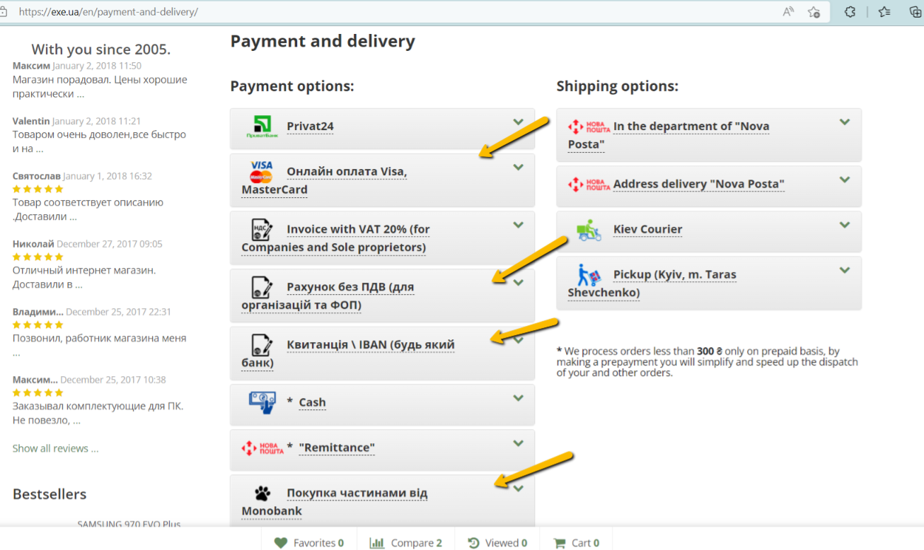
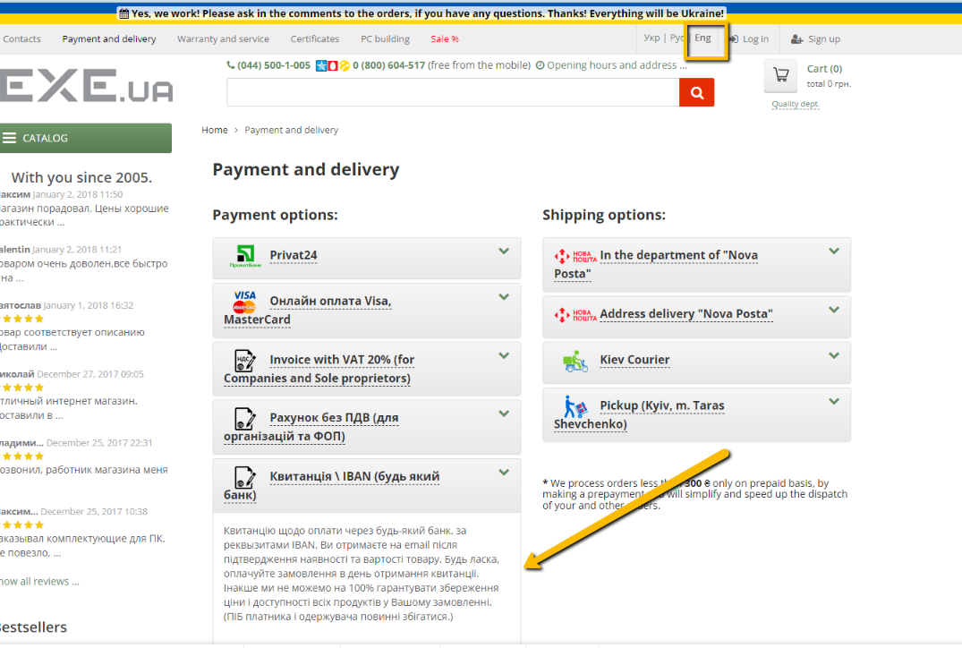
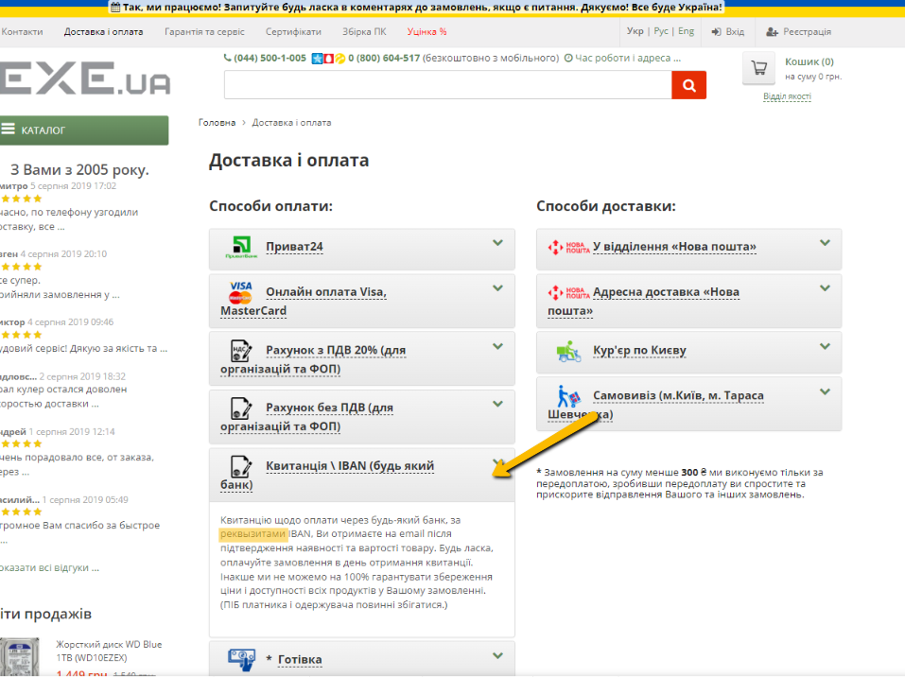
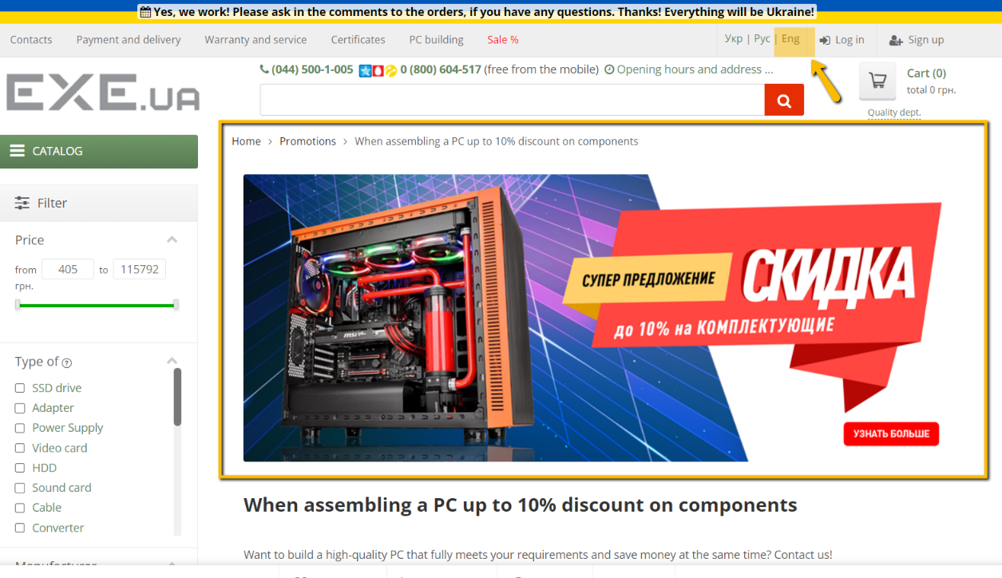
Type of bug | Localization | Localization | Spelling | Lokalization, User Interface | Lokalization
Attachments

